1
Dado el siguiente conjunto registros correspondientes a ventas diarias en miles de pesos una determinada boleteria de espectaculos.

VALOR DE LAS VENTAS:
estos resultados sugieren que las ventas de boletos de espectaculos tienden a tener un valor cercano a 9 unidades en promedio, con cierta variabilidad alrededor de esta cifra. La mayoría de los días, las ventas están alrededor de 8.5 unidades, pero hay días en los que las ventas pueden ser mayores o menores. El coeficiente de variabilidad muestra que la variabilidad es moderada en relación con la media.
VENTAS DIARIAS
8.3 | 9 | 10.5 | 10 | 8.4
8.5 | 9 | 10 | 10 | 10.5
9 | 11 | 8 | 8.5 | 8.5
9 | 8.25 | 11 | 10.5 | 10
9.5 | 9.2 | 11 | 10.2 | 8.4
10.5 | 9.2 | 9.4 | 10.1 | 8.5
1. etiquetar y clasificar el tipo de variable, ordenar los datos y:
a. efectuar una tabla ordenando los datos de acuerdo a un modelo estadistico en intervalos de frecuencia, que le permita observar: la frecuencia y la Frecuencia acumulada y lo que cree conveniente para efectuar los siguientes calculos:
modo, mediana, media aritmetica, varianza, desviacion estandar, coeficiente de variabilidad, tercer cuartil
, percentil 80 y efectuar el grafico que crea mas conveniente para ilustrar el caso.
b. señale que consiste cada estadigrafo calculado e interpretarlo en el conjunto de datos.
c. haga una descripcion de lo que a su criterio ocurre en este conjunto.
 |  |  |  |  |  | INTERVALOS | xi | f | f | %f | %F
 |  |  |  |  |  | 8 - 8.6 | 8.3 | 9 | 2 | 0.28125 | 0.0625
 |  |  |  |  |  | 8.6 - 9.2 | 8.9 | 6 | 8 | 0.1875 | 0.25
 |  |  |  |  |  | 9.2 - 9.8 | 9.5 | 4 | 12 | 0.125 | 0.375
 |  |  |  |  |  | 9.8 -10.4 | 10.1 | 6 | 18 | 0.1875 | 0.5625
 |  |  |  |  |  | 10.4 - 11 | 10.7 | 7 | 25 | 0.21875 | 0.78125
 |  |  |  |  |  |  |  | 32

La moda es 8.5 , lo que significa que la cantidad de días en los que las ventas fueron de 8.5 unidades es mayor que en cualquier otro valor.
La mediana es 9.3 , lo que significa que la mitad de los días las ventas fueron iguales o superiores a 9.3 unidades, y la otra mitad fueron iguales o inferiores a este valor.
En promedio, durante los últimos 30 días, se vendieron aproximadamente 9.5 unidades de boletos en espectaculos cada día.
La varianza es 0.847, lo que sugiere que las ventas tienen una dispersión moderada con respecto a la media.
Una desviación estándar de 0.92 sugiere que las ventas tienden a variar en promedio alrededor de 1 unidad con respecto a la media.
Un coeficiente de variabilidad del 9,72% indica que la variabilidad de las ventas es moderada en relación con la media.
El Tercer Cuartil significa que el 75% de los días, las ventas fueron de 10.275 o menos.
El Percentil 80 significa que el 80% de los días, las ventas fueron de 10.5 o menos.
 |  |  |  |  | PUNTO MEDIO (Xi)
DATOS |  |  |  |  | (8 + 8,6) / 2
8 |  |  | MODA | 8.5
8.25 |  |  | MEDIANA | 9.3
8.3 |  |  | MEDIA ARITMETICA | 9.465
8.4 |  |  | VARIANZA | 0.847525
8.4 |  |  | DESVIACION ESTANDAR | 0.92061121001
8.5 |  |  | COEFICIENTE DE VARIABILIDAD | 0.097264787112
8.5 |  |  | TERCER CUARTIL | 10.275
8.5 |  |  | PERCENTIL 80 | 10.5
8.5
9
9 |  |  | N | 30
9 |  |  | RANGO DATOS | 3
9 |  |  | AMPLITUD INTERVALO (h) | 5.9068905956
9.2 |  |  | NUMERO INTERVALOS | 5.078814228
9.2 |  |  | INTERVALO | 0.59068905956
9.4
Interpretación en el contexto:
En el contexto de las ventas en una boleteria de espectaculos, podemos concluir lo siguiente:
La mayoría de las ventas se concentran en el rango de 8 a 11 miles de pesos, con un valor de moda de 8.5, lo que sugiere que este es un valor común.
La mediana de 9.3 indica que la mitad de las ventas son iguales o inferiores a este valor.
La media aritmética de 9.465 miles de pesos representa el valor promedio de las ventas.
La varianza y la desviación estándar indican que hay cierta variabilidad en las ventas, pero no es extremadamente alta.
El coeficiente de variabilidad del 9,72% sugiere que las ventas pueden fluctuar en un porcentaje moderado con respecto a la media, lo que podría deberse a factores como la demanda fluctuante de los clientes o la estacionalidad de las ventas.
9.5
10
10
10
10
10.1
10.2
10.5
10.5
10.5
10.5
11
11
11

2
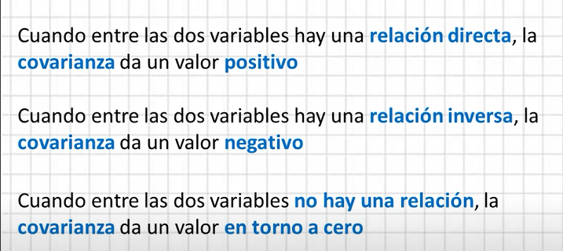
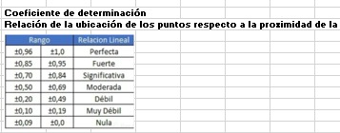
La tabla siguiente muestra las respectivas relaciones entre la longuitud de un vara metalica y el aumento de la temperatura.
a. hallar y aclarar que significa lo hallado:
la covarianza y si hay relacion entre la edad y el peso
hallar el coeficiente de determinacion y la recta de correlacion lineal si hubiese modelo lineal
b. determinar longuitud a 17.5ºC?

TEMPERATURA EN Cº (x) | 16.2 | 16.5 | 17.1 | 16.8 | 16.9 | 17.1 | 18 | 16.7 | 17.7 | 17.4
LONGITUD EN CM (y) | 18.2 | 18.3 | 18.4 | 17.9 | 18.3 | 17.2 | 18.7 | 17 | 18.5 | 18.1

Gráfico
COVARIANZA | 0.1
COEFICIENTE DE PEARSON | 0.37
COEFICIENTE DE DETERMINACION | 0.14
Las funciones de Excel utilizadas para el calculo son:
Covarianza: COVARIANCE.P
Coeficiente de Pearson: PEARSON
Coeficiente de determinacion: Pearson elevado al cuadrado

Recta de correlación: | y = 0,444x + 9,7105

Visualizo que tengo una covarianza positiva, lo cual me indica que hay una relación directa entre la temperatura y la longitud de la vara, también puedo observar que obtuve un coeficiente de Pearson de 0,37, por ende esta en el rango de entre 0,5 y 1 lo que nos indica que entre la temperatura y la longitud de la vara tengo una correlación directa fuerte y por ultimo el coeficiente de determinación nos da 0,14 lo que nos dice que el 14% de los puntos están alineados con respecto a la recta de correlación como podemos visualizar claramente en el gráfico.
Sumado a esta la recta de correlación tiene una pendiente positiva y ascendente, los que nos dice que a mayor temperatura, mayor será la longitud de la vara, con un 14% de efectividad que es la eficacia que tiene nuestro modelo predictivo.
Si quisiéramos estimar cual será la longitud de la vara, cuando la temperatura alcance los 17.5 grados, tendríamos que despejar la variable x, de la recta de correlación.
$$y = 0,444x + 9,7105$$
$$17,5 = 0,444x + 9,7105$$
$$17,5−9,7105 = 0,444x$$
$$\frac{7,7895}{0,444}=x=17,54$$
17,54 con un 14% de efectividad, seria la longitud que tendria nuestra vara, a 17.5 grados de temperatura.

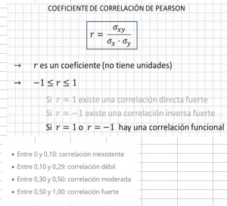
Para desarrollar la intepretación se utilizaron los siguientes rangos estadisticos:

3
Operaciones entre conjuntos. Probabilidad Conjunta. Probabilidad Condicional.
En probabilidad: cuando dos eventos son independientes? fundamentarlo con la teoria estudiada del curso.

Las operaciones entre conjuntos son procedimientos matemáticos que se aplican a conjuntos para obtener nuevos conjuntos.
Aquí están algunas de las operaciones más comunes:
Unión (o suma) de conjuntos
Intersección de conjuntos
Diferencia de conjuntos
Complemento de un conjunto
Diferencia simétrica de conjuntos
Son esenciales en el estudio de la probabilidad, donde las operaciones entre conjuntos se utilizan para describir eventos y calcular probabilidades.
La probabilidad conjunta se refiere a la probabilidad de que dos o más eventos ocurran simultáneamente. Se denota comúnmente como P(A∩B),
donde A y B son dos eventos. La fórmula para la probabilidad conjunta de dos eventos A y B es:
P(A∩B)=P(A)⋅P(B∣A)
donde:
P(A∩B) es la probabilidad de que ambos eventos A y B ocurran.
P(A) es la probabilidad de que ocurra el evento A.
P(B∣A) es la probabilidad condicional de que ocurra el evento B dado que ya ha ocurrido el evento A.
La fórmula se basa en la regla del producto de la probabilidad condicional. Indica que la probabilidad conjunta de A y B es igual a la probabilidad de A multiplicada por la probabilidad condicional de B dado que A ha ocurrido.
La probabilidad conjunta es fundamental en la teoría de la probabilidad y se utiliza para modelar y analizar situaciones en las cuales es importante considerar la ocurrencia simultánea de varios eventos. También es esencial en la estadística, especialmente en el contexto de distribuciones conjuntas y análisis de variables aleatorias múltiples.
La probabilidad condicional es una medida de la probabilidad de que ocurra un evento dado que otro evento ha ocurrido. Se denota como P(A∣B),
donde A es el evento para el cual estamos calculando la probabilidad condicional, y B es el evento que ya ha ocurrido.
La fórmula para la probabilidad condicional es:
P(A∣B)=P(B)P(A∩B)​
donde:
P(A∣B) es la probabilidad condicional de que ocurra A dado que B ha ocurrido.
P(A∩B) es la probabilidad conjunta de que ocurran tanto A como B.
P(B) es la probabilidad de que ocurra B.
Esta fórmula se puede interpretar de la siguiente manera: la probabilidad de que ocurra A dado que B ha ocurrido es igual a la probabilidad de que ocurran ambos A y B dividida por la probabilidad de que ocurra B.
La probabilidad condicional es fundamental en estadística y teoría de la probabilidad, y se utiliza en diversas áreas, como inferencia estadística, aprendizaje automático y toma de decisiones bajo incertidumbre. Permite ajustar las probabilidades basándose en la información adicional proporcionada por la ocurrencia de otro evento.

Dos eventos son considerados independientes en probabilidad cuando la ocurrencia o no ocurrencia de uno de los eventos no afecta la probabilidad de que el otro evento ocurra. Es decir, la ocurrencia (o no ocurrencia) de un evento no proporciona información sobre la ocurrencia del otro evento. La independencia de eventos se basa en la regla de multiplicación y se puede expresar matemáticamente como:
P(A∩B)=P(A)⋅P(B)
donde:
P(A∩B) es la probabilidad de que ambos eventos A y B ocurran,
P(A) es la probabilidad de que ocurra el evento A,
P(B) es la probabilidad de que ocurra el evento B.
Si esta igualdad se cumple, los eventos A y B son independientes. Aquí hay algunas razones por las cuales dos eventos pueden considerarse independientes:
Definición de Independencia: La definición misma de independencia en probabilidad establece que dos eventos son independientes si y solo si la probabilidad conjunta es igual al producto de las probabilidades individuales.
Ejemplo de Lanzamiento de Dados: Si lanzas un dado dos veces, y A es el evento de obtener un 4 en el primer lanzamiento, y B es el evento de obtener un 5 en el segundo lanzamiento, estos eventos son independientes. La probabilidad de obtener un 4 en el primer lanzamiento es P(A)=61​, la probabilidad de obtener un 5 en el segundo lanzamiento es P(B)=61​, y la probabilidad conjunta de ambos eventos es P(A∩B)=361​, que es igual al producto de P(A) y P(B).
Independencia Mutua: Si tienes más de dos eventos, y cada par de eventos es independiente, entonces se dice que son mutuamente independientes.
En resumen, la independencia en probabilidad se basa en la falta de influencia entre los eventos. La ocurrencia de uno no afecta la ocurrencia del otro, y esto se refleja en la igualdad de la probabilidad conjunta al producto de las probabilidades individuales.

4
Caraceristicas de la distribucion normal de probabilidades
probabilidad explicar su razonamiento y
que elementos de teoria de probabilidades utiliza

La distribución normal, es una distribución de probabilidad continua que es simétrica alrededor de su media y tiene una forma de campana.
Aquí están algunas de las características clave de la distribución normal y el razonamiento detrás de ellas, junto con los conceptos de teoría de probabilidades que las respaldan:
Simetría:
Razonamiento: La distribución normal es simétrica alrededor de su media. Esto significa que la mitad de la distribución está a la izquierda de la media y la otra mitad está a la derecha.
Teoría de Probabilidades: La simetría es un resultado de la función de densidad de probabilidad de la distribución normal.
Media, Mediana y Moda Igual:
Razonamiento: En una distribución normal, la media, mediana y moda son iguales y se encuentran en el centro de la distribución.
Teoría de Probabilidades: Esto se debe a la simetría de la distribución normal.
Forma de Campana:
Razonamiento: La distribución normal tiene una forma de campana, con la mayoría de los datos concentrados alrededor de la media y disminuyendo gradualmente a medida que nos alejamos de la media.
Teoría de Probabilidades: La forma de campana es un resultado de la función de densidad de probabilidad, que asigna probabilidades más altas a los valores cercanos a la media.
Regla Empírica:
Razonamiento: Aproximadamente el 68% de los datos caen dentro de un desvío estándar de la media, el 95% dentro de dos desvíos estándar y el 99.7% dentro de tres desvíos estándar.
Teoría de Probabilidades: Esta regla se deriva de las propiedades de la distribución normal y se puede obtener calculando áreas bajo la curva de la función de densidad de probabilidad.
Desviación Estándar:
Razonamiento: La desviación estándar mide la dispersión de los datos en relación con la media.
Teoría de Probabilidades: La desviación estándar es una medida clave en la distribución normal y se utiliza para describir la variabilidad de los datos.
Transformación Lineal:
Razonamiento: Si tenemos una variable aleatoria que sigue una distribución normal y aplicamos una transformación lineal, la nueva variable también seguirá una distribución normal.
Teoría de Probabilidades: Esto se deriva de las propiedades de la función de densidad de probabilidad y de la propiedad de la suma ponderada de variables aleatorias.
La teoría de probabilidades proporciona el marco matemático para entender y modelar estas características de la distribución normal, y las propiedades de la distribución normal tienen aplicaciones en diversos campos, desde estadísticas hasta análisis de datos y modelado en ciencias sociales y naturales.

5
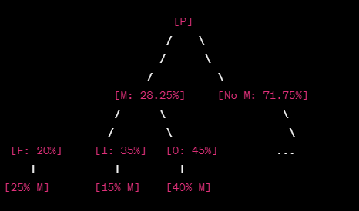
Un medico cirujano se especializa en cirugias esteticas. Entre sus pacientes, el 20% se realizan correciones faciales, un 35% implantes mamarios y el restante en otras cirugias correctivas. Se sabe, ademas, que son de genero masculino el 25% delos que se realizan correciones faciales, 15% implantes mamarios y 40% otras cirugias correctivas. Si se selecciona un paciente al azar, determine:
a. La probabilidad de que sea genero masculino
b. si resulta que es de genero masculino, determine la probabilidad que se haya realizado una cirugia correctiva.

Vamos a denotar los eventos de la siguiente manera:
C: El evento de que un paciente se haya sometido a una cirugía correctiva.
F: El evento de que un paciente se haya sometido a una corrección facial.
M: El evento de que un paciente sea de género masculino.
I: El evento de que un paciente se haya sometido a implantes mamarios.
O: El evento de que un paciente se haya sometido a otras cirugías correctivas.
Luego, conocemos las siguientes probabilidades condicionales:
P(F)=0.20 (probabilidad de correcciones faciales)
P(I)=0.35 (probabilidad de implantes mamarios)
P(O)=1−P(F)−P(I)=1−0.20−0.35=0.45 (probabilidad de otras cirugías correctivas).
También conocemos las probabilidades condicionales de género masculino:
P(M∣F)=0.25 (probabilidad de ser de género masculino dado que se hizo una corrección facial)
P(M∣I)=0.15 (probabilidad de ser de género masculino dado que se hicieron implantes mamarios)
P(M∣O)=0.40 (probabilidad de ser de género masculino dado que se hizo otra cirugía correctiva).
A: Probabilidad de ser género masculino P(M)
Usamos el teorema de probabilidad total para calcular la probabilidad de ser de género masculino:
P(M)= P(F)⋅ P(M∣F) + P(I) ⋅ P(M∣I) + P(O) ⋅ P(M∣O)
P(M)=(0.20⋅0.25)+(0.35⋅0.15)+(0.45⋅0.40)
P(M)=0.05 + 0.0525 + 0.18
P(M)=0.2825
la probabilidad de que el paciente sea del genero masculino es del 28.25%
B: Probabilidad de cirugía correctiva dado que es de género masculino P(C∣M)
Usamos la regla de Bayes para calcular la probabilidad de cirugía correctiva dado que es de género masculino:
P(C∣M) = (P(M∣F) ⋅ P(F) + P(M∣I) ⋅ P(I) + P(M∣O) ⋅ P(O)​) / P(M)
P(C∣M) = (0.25 ⋅ 0.20) + (0.15 ⋅ 0.35) + (0.40 ⋅ 0.45)​ / 0.2825
P(C∣M) = (0.05 + 0.0525 + 0.18​) / 0.2825
P(C∣M) = 0.2825 ⋅ 0.2825​
P(C∣M) = 1
Por lo tanto, si se selecciona un paciente de género masculino al azar, la probabilidad de que se haya realizado una cirugía correctiva es 1 o 100%.

6
Se desea verificar si una media de 24 registros sobre 36 cpu controladas es suficiente para la toma de decisiones con un nivel de seguridad del 95% si la muestra tiene un desvio de 4 unidades. Intervalos de confianza e contrastacion de hipotesis. Distribuciones continuas. Explicar su razonamiento y que elementos de teoria utiliza

Vamos a realizar una prueba de hipótesis para verificar si una media de 24 registros sobre 36 CPU controladas es suficiente para la toma de decisiones con un nivel de confianza del 95%, considerando un desvío estándar poblacional de 4 unidades.
Hipótesis nula (H0​) y alternativa (H1​):
H0​:μ = 24
H1​:μ distinto de 24
Nivel de confianza: 95%, lo que significa que α=0.05. Dado que es una prueba de dos colas, dividimos α entre 2, lo que nos da un valor crítico de α/2=0.025 en cada cola.
Valor Crítico: Buscamos el valor crítico en la tabla t de Student Para α/2=0.025 y grados de libertad df=35 (número de observaciones menos 1),
el valor crítico es aproximadamente ±2.0301.
Estadístico de Prueba (Z):
Donde:
xˉ es la media muestral (24 en este caso).
μ0​ es la media poblacional bajo la hipótesis nula (24 en este caso).
σ es el desvío estándar poblacional (4 en este caso).
n es el tamaño de la muestra (36 en este caso).
Regla de Decisión:
Rechazamos H0​ si ∣Z∣ > 2.0301.
Intervalo de Confianza:
Resultado: Dado que ∣0∣ ≤ 2.0301, no rechazamos la hipótesis nula. La media de 24 registros parece ser suficiente para la toma de decisiones con un nivel de confianza del 95%.

7
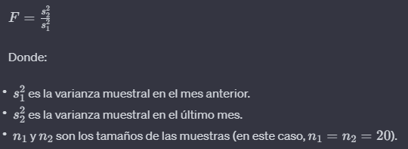
Supongamos que se quiere contrastar que el tipo de cambio pesos / dolares se ha hecho mas voltil en el ultimo mesque en el msanterio, en el que su varianza fue de 164,25. para ello, tommos las cotizaciones delos 20 das en queha estado abierto el mercado de cambios este mes y obtenemos una cotizacion media e 996,42 y una varianza muestral 168,47.
Determinar con un nivel de confianza del 95%:
para afirmar o rechazar la hipotesis de que fue mas volatil (mayor variacion de valor de la moneda) este mes.

Para contrastar la hipótesis de que el tipo de cambio pesos/dólares ha sido más volátil en el último mes en comparación con el mes anterior, podemos realizar una prueba de hipótesis sobre la varianza. La hipótesis nula (H0​) y la hipótesis alternativa (H1​) se plantean de la siguiente manera:
Donde:
Dado que se trata de una prueba unilateral de varianzas, utilizaremos la estadística de prueba F, que sigue una distribución F con n1​−1 y n2​−1 grados de libertad, donde n1​ y n2​ son los tamaños de las muestras.
La estadística de prueba F se define como:
Para realizar la prueba, también necesitamos especificar el nivel de significancia (α). Dado que queremos un nivel de confianza del 95%, significa que estamos dispuestos a aceptar un riesgo del 5% de cometer un error tipo I.
Paso 1: Planteamiento de Hipótesis
Paso 2: Establecimiento del Nivel de Significancia Dado que queremos un nivel de confianza del 95%, el nivel de significancia es α=0.05.
Paso 3: Cálculo de la Estadística de Prueba
Paso 4: Regla de Decisión
Paso 5: Toma de Decisión
Conclusión: No hay suficiente evidencia para afirmar que el tipo de cambio pesos/dólares ha sido más volátil en el último mes en comparación con el mes anterior, con un nivel de confianza del 95%.

8
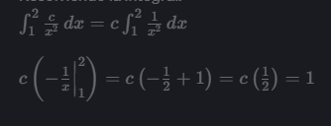
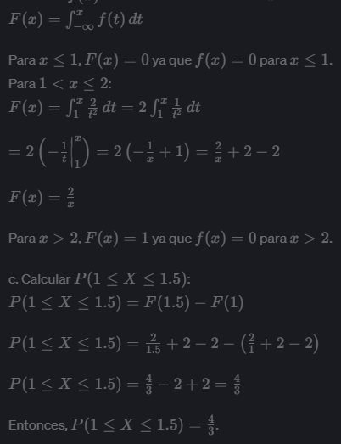
sea X un variable aleatoria continua que tiene la siguinte funcion de densidad. Hallar:
a. el valor de c paraque f(x) sea una funcion de densidad
b. obtener la funcion de distribucion
c. calcular: P(1<= X <= 1,5)

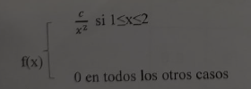

Para que f(x) sea una función de densidad, la integral de f(x) sobre todo el rango de posibles valores debe ser igual a 1.
Entonces, podemos hallar el valor de ( c ) de la siguiente manera:
a. Hallar el valor de ( c ):
En este caso, como f(x) es diferente de cero solo en el intervalo [1, 2], la integral se reduce a:
Resolviendo la integral:
Por lo tanto c = 2
b. Obtener la función de distribución:
La función de distribución acumulativa F(x) se obtiene integrando la función de densidad f(x) desde menos infinito hasta x :

